상품제안서
신일 BLDC 접이식 선풍기 | 상품코드: S47806

 |  |  |  |  |  |  | 02-713-8555 | www.synergygift.co.kr
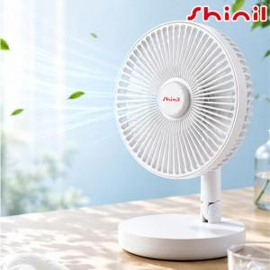

【상세/제작정보】

【인쇄/포장옵션】 | DTF필름전사 / 포장지포장

【공급단가】 | 수량 | 20~ | 50~ | 100~ | 300~ | 500~
*VAT별도 | 단가 | 41,050원 | 38,500원 | 37,500원 | 36,550원 | 35,900원

【상품 URL】 | https://www.synergygift.co.kr:443/src/goods_detail.php?gdno=47806

